01
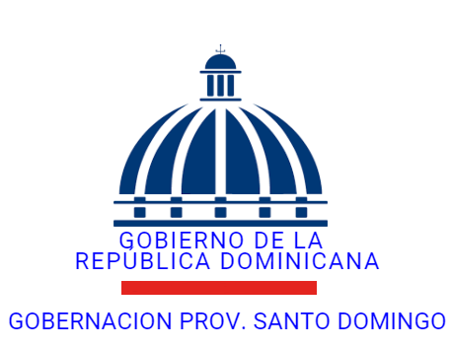

GOBERNACION PROVINCIA SANTO DOMINGO
AYUDA MEDICAMENTOS, COMUNITARIA, OTRAS ENERO 2026

FECHA | CHEQUE No. | BENEFICIARIO | TIPO DE SOLICITUD | ACCION REALIZADA | MONTO

2026-01-15 | 41547956944 | Yajaira Fermin Mateo | Medicamento | Realizado | 3,609.51
2026-01-15 | 026815 | Juan Bautista Soriano | Gastos funebres | Realizado | 7,838.37
2026-01-15 | 026815 | Clemente Olivo | Gastos funebres | Realizado | 7,838.37

 | TOTAL |  |  |  | 19,286.25

 |  |  | LICDA: SANTA ALEXANDRA FERMIN MATEO
 |  |  | ENC. DE CONTABILIDAD

